Hoja 1
Tema 2 |  |  |  |  |  | Tema 4
 |  |  |  |  |  |  |  |  |  |  |  |  | : Celdas editables
 |  |  |  |  |  |  | Ciclos y tiempo medio por instruccion |  |  |  |  | ---------------------- | : Output
 | Rendimiento |  |  |  |  |  |  |  |  |  |  | ---------------------- | : Intermediary results
 |  |  |  |  |  |  | CPI | Ciclos Totales / Instrucciones Tot
 |  | Rendimiento | Tiempo |  |  |  | 1.2 | 6 | 5
 |  | 0.20 | 4.9 |  |  |  | T med eje x instruccion | CPI | CLK
 |  |  |  |  |  |  | 1.08 | 1.2 | 0.9

 | Comparativa de velocidad |  |  |  |  |  | T necesario para procesar n tareas (Encauzado)

 |  | Tiempo X | Tiempo Y |  |  |  | CLK (ms) | K | N | N = Tareas
 |  | 5.69 | 1.35 |  |  |  | 100 | 3 | 1 | K = Etapas
 |  | 4.21 | N veces mas rapido (Acceleración M) |  |  |  | Tiempo necesario (segundos) |  | 3
 |  | 321 | % Mas rapido
 |  |  |  |  |  |  | Ganancia

 | Ley de Amhdal, | Accel Global. |  |  |  |  |  | Ganancia | K | N | N = Tareas
 |  |  |  |  |  |  | 4.96 | 5 | 500 | K = Etapas
 | (Accel Max = 100) | Accel. n Veces | Frac. Mejorada (%) | Accel. Mejorada
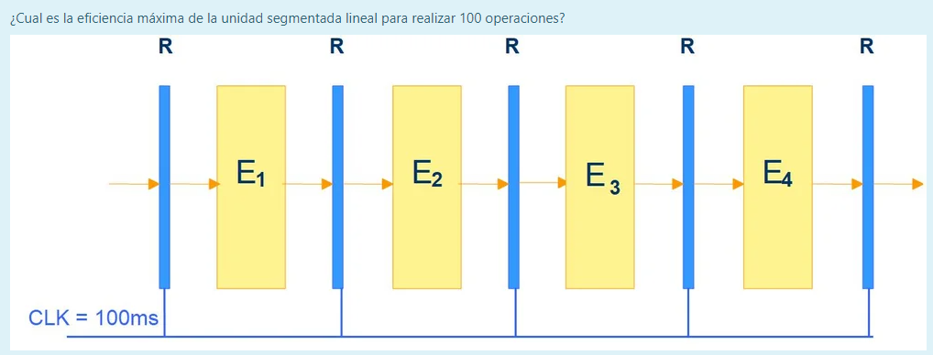
 |  | 2.96 | 79 | 6.2 |  |  | Eficiencia

 |  |  |  |  |  |  | Eficiencia | K | N | N = Tareas
 | Obleas |  |  |  |  |  | 0.97 | 4 | 100 | K = Etapas

 | Dados usables | Dados totales | Diametro Oblea | Lado dado |  |  | Productividad
 | 200 | 239 | 210 | 1
 |  | Dados perdidos | Area dado |  |  |  | Productividad | Eficiencia | CLK | CLK = Tiempo med x n tareas
 |  | 39 | 145 |  |  |  | 1.09 | 0.98 | 0.9

 |  |  |  |  |  |  | Ganancia Máxima con Detenciones
 | Tiempo CPU por Instrucciones
 |  |  |  |  |  |  | Ganancia | K | D | I | D = Detenciones
 |  | % del total | Ciclos |  |  |  | 4.76 | 5 | 1 | 5 | K = Etapas
 | Carga | 10 | 2 |  |  |  |  |  |  |  | I = Instrucciones en %
 | Almacenamiento | 40 | 2
 | Comparaciones | 20 | 1 |  |  |  | Ciclos totales sin detenciones
 | Salto | 30 | 3
 | Total instrucciones: | 100 | 8 | CLK |  |  | Ciclos totales | Etapas | Ciclo | Instrucciones
 | CPU Time: | 1680 | 2.1 | : CPI |  |  | 11 | 10 | 1 | 2

 | Incremento Rendimiento Anual

 | Incremento Anual | N Años Diferencia | Año n | Año Inicio
 | 1.41 | 2 | 2008 | 2006 | -> Rendimiento
 | 0.71 | 2 | 1442.3 | 721.1 | -> Tiempo

 | mips

 | (Accel Max = 100) | mips | CPI | clk Mhz
 |  | 1.33 | 25 | 100

